0926
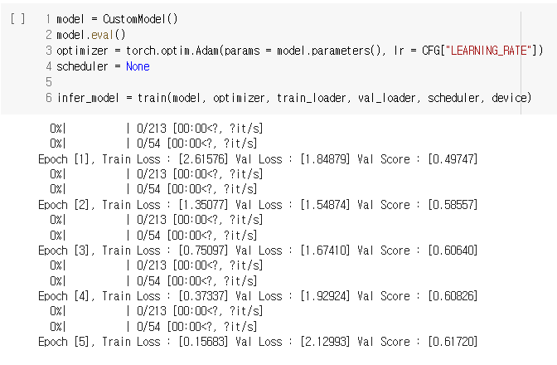
BaseLine

hyper parameter | 시사점
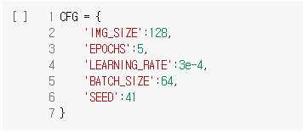
 | Image 크기가 128 -> 256으로 조정 예정

 | 모델 : Overfitting 일어남 -> 1. 모델 구조 변경 or 2. dropout layer 추가

모델 구조
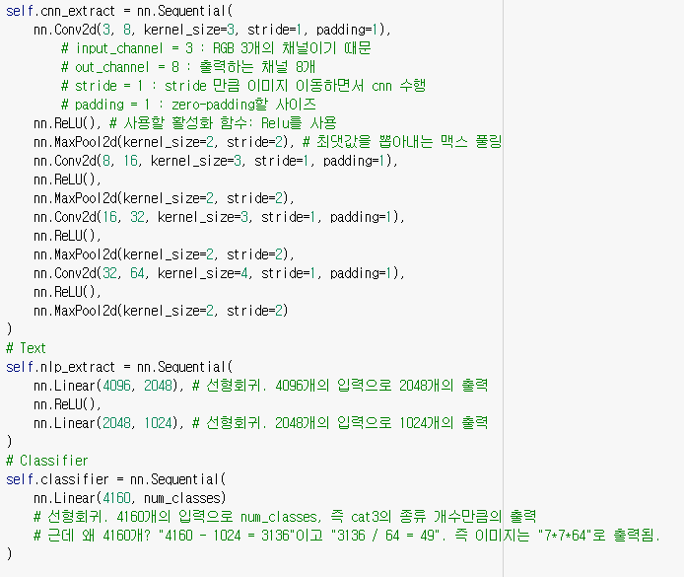

Train 결과

0927
이미지 크기 조정

0. 이미지 크기 분포 확인
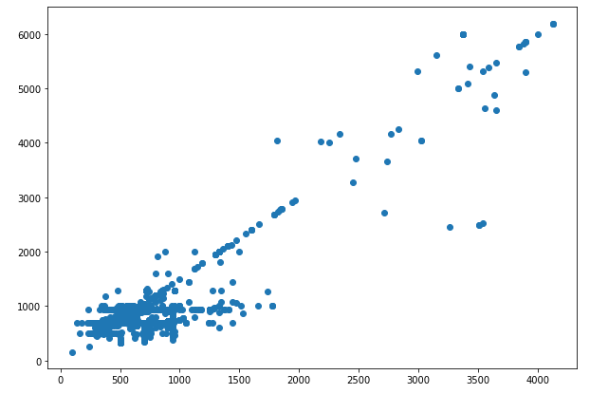

- 사이즈가 500 ~ 6000까지 다양하여 128이 아니라 256으로 맞추게 된다면 더 나은 성능을 볼 수 있을 것이라 생각

1. hyper parameter
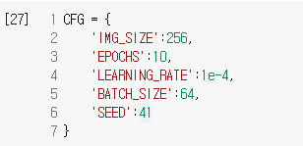

2. 모델 구조

1. Layer 4개 (8,16,32,64)
2. Layer 5개 (8,16,32,64,64)
*추가
3. Layer 4개 (8,8,16,32)
4. Layer 4개 (8,16,16,32)
5. Layer 4개 (8,16,32,32)
6. Layer 3개 (8,16,32)
7. Layer 3개 (8,16,16)

3. Train 결과

1
2. 0.60526
*추가
3 ~ 7 모두 정확도 감소

0929
1. 모델 구조 변경(이미지)

1-1 hyper parameter | 1-4 시사점
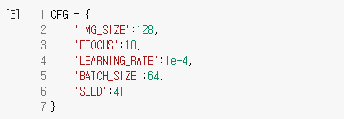
 | 모델 구조 변경이 정확도 하락을 일으킴

1-2 모델 구조

1. Layer 4개 (8,8,16,32)
2. Layer 4개 (8,16,16,32)
3. Layer 4개 (8,16,32,32)
4. Layer 3개 (8,16,32)
5. Layer 3개 (8,16,16)

1-3 Train 결과

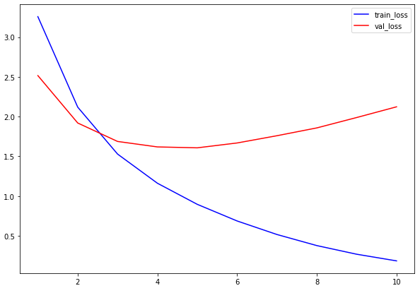
1. 0.61342
2. 0.61142
3. 0.60342
4. 0.58154
5. 0.59751

